ФАСОВАННАЯ и ВЕСОВАЯ ПРОДУКЦИЯ
№ п/п | НОМЕНКЛАТУРА | Масса единицы/ размер коробки | Кол-во в упаковке | Фото продукции |  | Цена за шт. | ЗАКАЗ | СУММА | Срок годноси
1 | ХИТ ПРОДАЖ Шоколад розовый IGRIS (с фисташковой пастой и пишмание) | 150 гр | 12 | 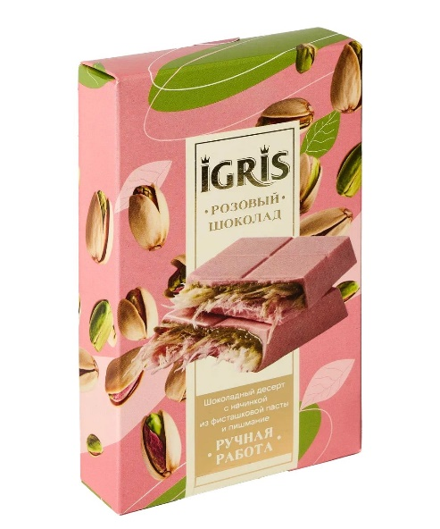 | 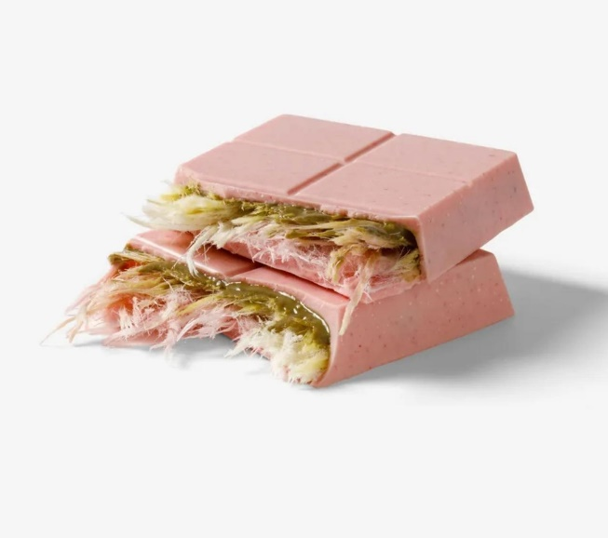 | 499 |  | 0 | 6 месяцев
2 | ХИТ ПРОДАЖ Шоколад белый IGRIS (с фисташковой пастой и пишмание) | 150 гр | 12 | 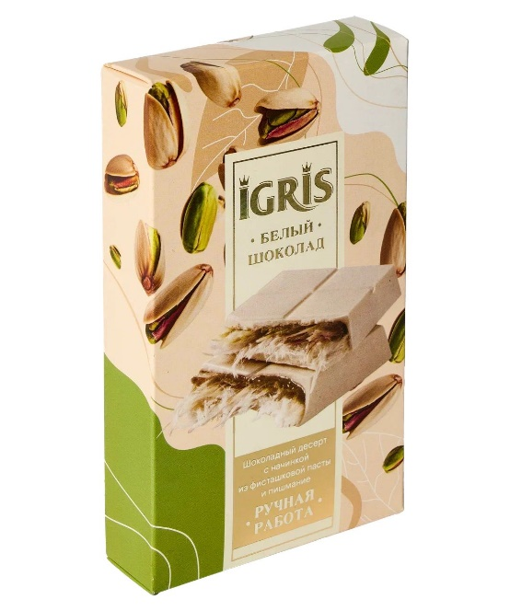 | 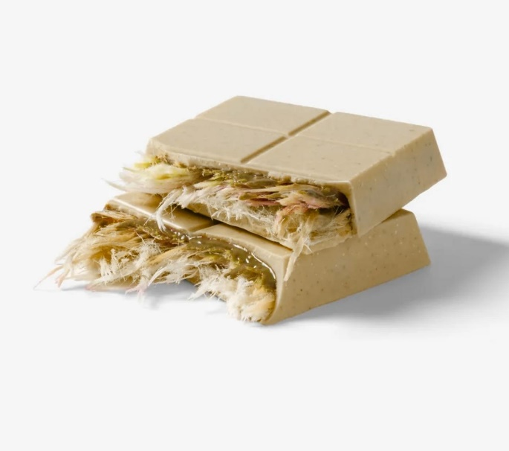 | 499 |  | 0 | 6 месяцев
3 | ХИТ ПРОДАЖ Шоколад розовый IGRIS (с фисташковой пастой и пишмание) | 150 гр | 12 | 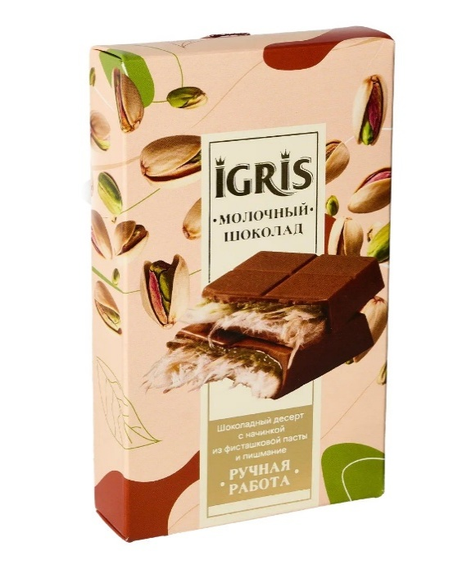 | 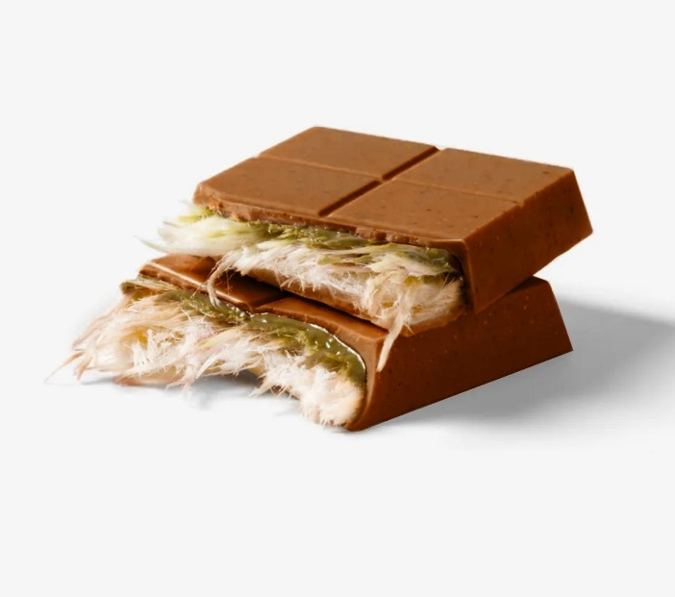 | 499 |  | 0 | 6 месяцев
4 | "Комплимент" Шоколад с сублимированными фруктами и орехами (GREY) | 215 | 12 |  |  | 619 |  | 0 | 6 месяцев
5 | "Комплимент" Шоколад с сублимированными фруктами и орехами (pink) | 215 | 12 |  |  | 619 |  | 0 | 6 месяцев
6 | Рахат-лукум "ПРЕМИУМ АССОРТИ" (GREY) | 900 гр 30см/30см/3см | 8 | 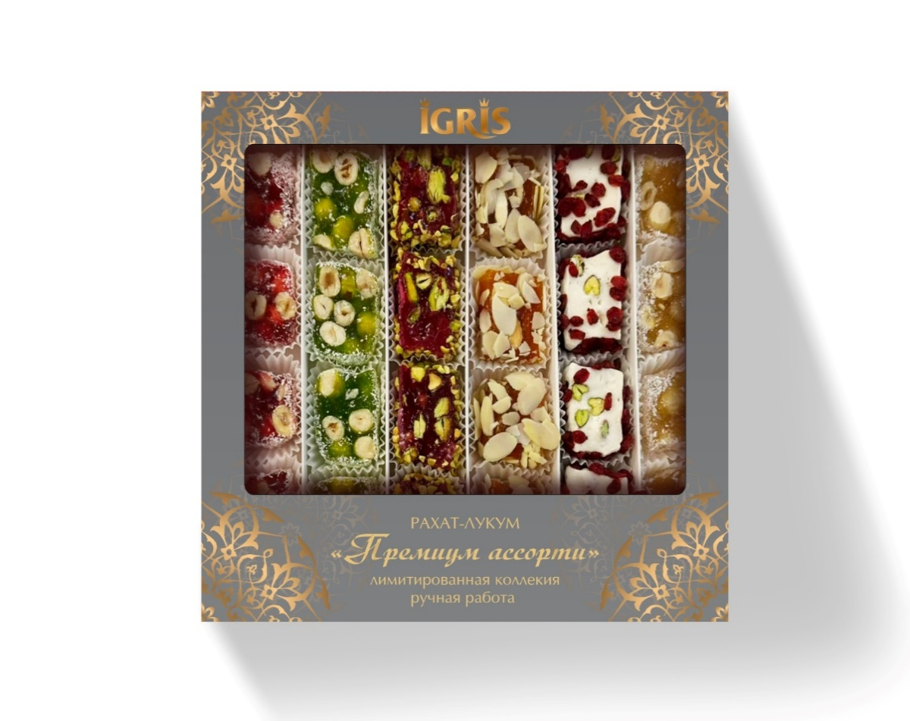 |  | 759 |  | 0 | 6 месяцев
7 | Рахат-лукум "ПРЕМИУМ АССОРТИ" (RED) | 900 гр 30см/30см/3см | 8 |  |  | 759 |  | 0 | 6 месяцев
8 | Конфеты MOCHOO "ЛУНА" 160 грамм. | 160 | 8 | 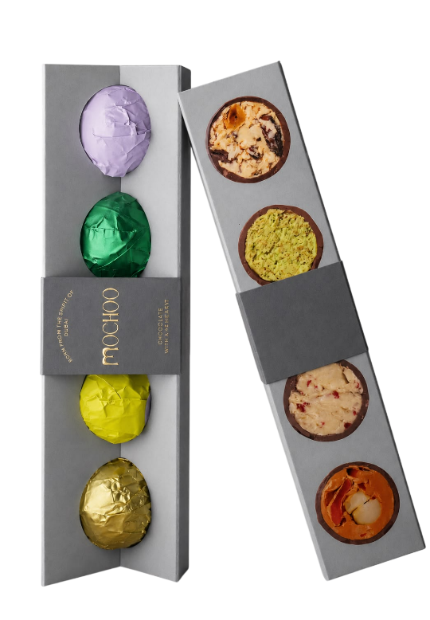 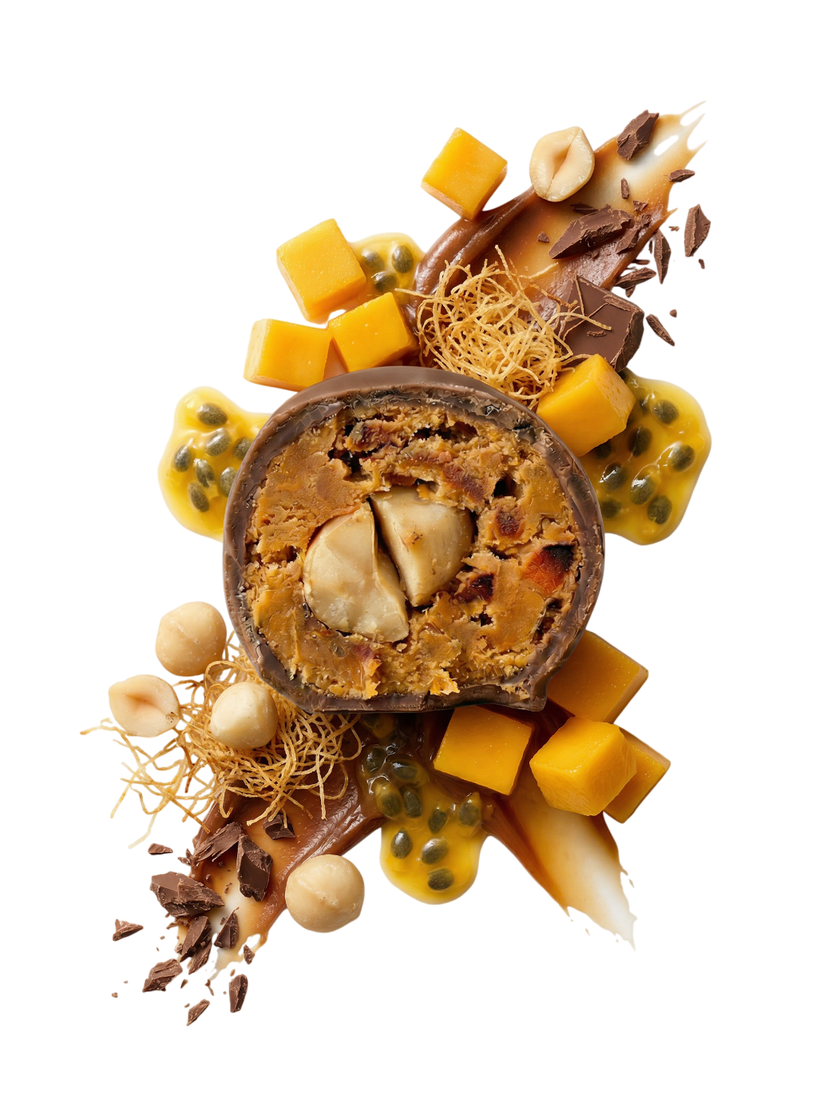 |  |  |  | 0 | 6 месяцев
9 | Набор конфет MOCHOO "MOONA" 160 грамм | 160 | 8 | 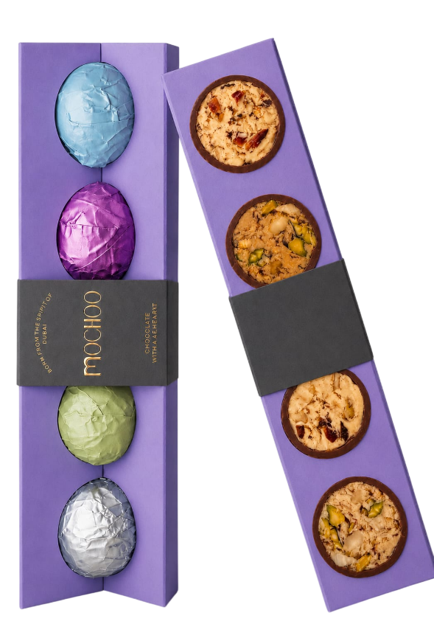 |  | 619 |  | 0 | 6 месяцев
10 | ХИТ ПРОДАЖ! ЖЕЛЕЙНЫЙ МАРМЕЛАД «G O L D» | 370гр/ 27,5/23/3см | 20 | 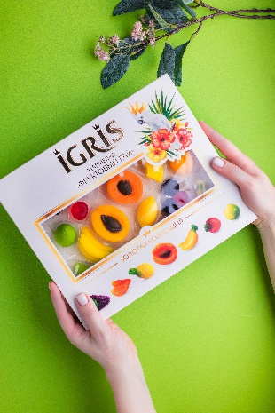 | 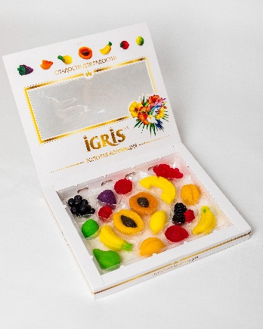 | 275 |  | 0 | 6 месяцев
11 | ЖЕЛЕЙНЫЙ МАРМЕЛАД «Ты достойна лучшего» | 300гр/ 24/19/3см | 10 | 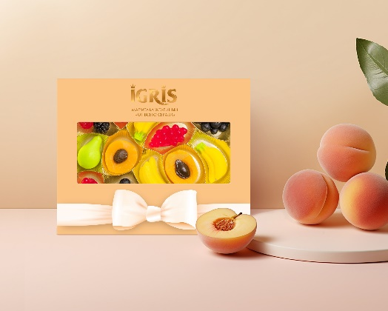 |  | 239 |  | 0 | 6 месяцев
12 | ЖЕЛЕЙНЫЙ МАРМЕЛАД « С Любовью» | 300гр/ 27,5/23/3см | 20 | 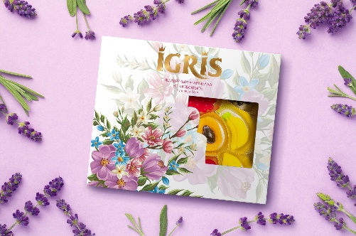 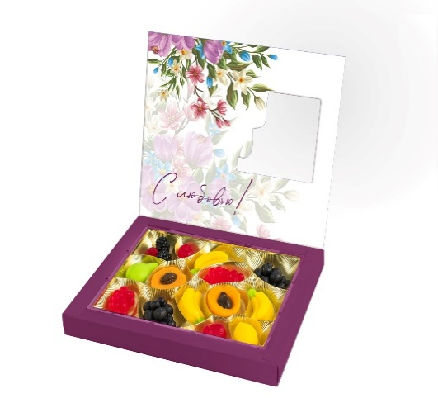 |  | 269 |  | 0 | 6 месяцев
13 | ОГРАНИЧЕННОЕ КОЛИЧЕСТВО! ЖЕЛЕЙНЫЙ МАРМЕЛАД « Тюльпаны» | 300гр/ 27,5/23/3см | 20 | 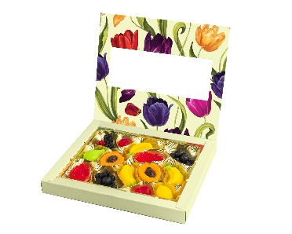 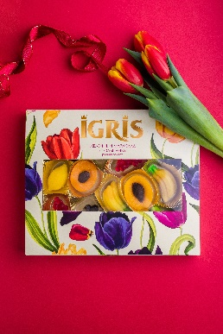 |  | 269 |  | 0 | 6 месяцев
14 | Мармелад желейный "С НОВЫМ ГОДОМ" | 300гр/ 27,5/23/3см | 20 |  |  | 269 |  | 0 | 6 месяцев
15 | В ПРОДАЖЕ С 20 НОЯБРЯ!!! НОВИНКА! ЖЕЛЕЙНЫЙ МАРМЕЛАД «M I N I - фрукты» | 95 грамм 30см/9см/2,5см | 60 |  |  | 99 |  | 0 | 6 месяцев
16 | ЖЕЛЕЙНЫЙ МАРМЕЛАД «КОМПЛИМЕНТ» | 370гр/ 27,5/23/3см | 20 |  | 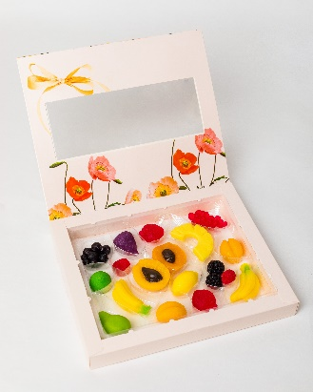 | 275.00 |  | 0 | 6 месяцев
17 | Рахат-лукум "Фруктовое ассорти" новогодняя | 145 гр | 16 |  |  | 109.00 |  | 0 | 6 месяцев
18 | Рахат-лукум "Гранат-фундук" новогодняя | 145 гр | 16 |  | 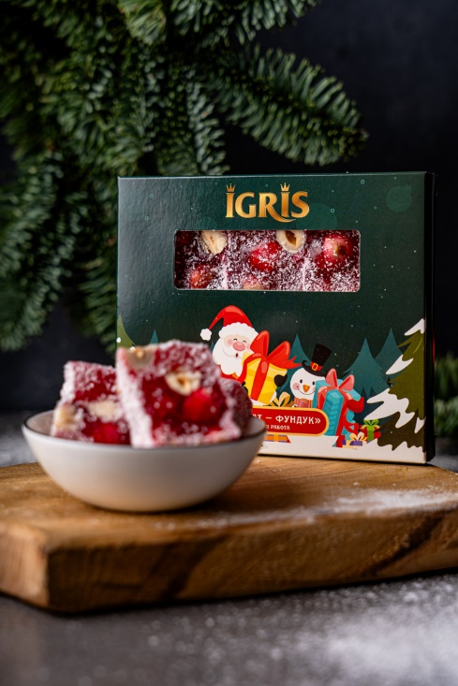 | 169.00 |  | 0 | 6 месяцев
19 | Рахат-лукум "Гранат с фисташкой и барбарисом" | 145 грамм 12/12/2 см | 16 | 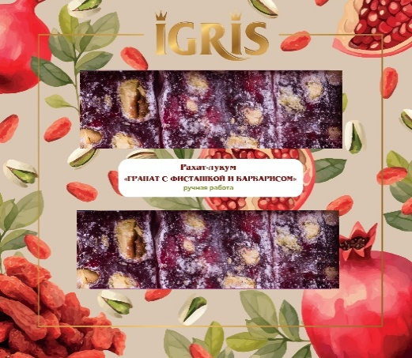 |  | 279.00 |  | 0 | 6 месяцев
20 | Рахат-лукум "Вишня с барбарисом" | 145 грамм 12/12/2 см | 16 | 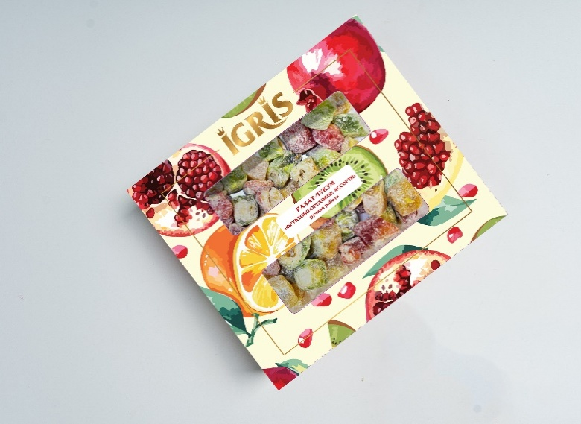 |  | 169.00 |  | 0 | 6 месяцев
21 | Рахат-лукум "Вишня с барбарисом" | 145 грамм 12/12/2 см | 16 |  |  | 149.00 |  | 0 | 6 месяцев
22 | НОВИНКА! Рахат-лукум "Нуга с грецким орехом и черносливом" | 145 грамм 12/12/2 см | 16 |  | 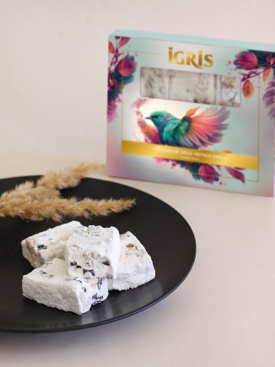 | 169 |  | 0 | 6 месяцев
23 | НОВИНКА! Рахат-лукум "Банан-кешью" | 145 грамм 12/12/2 см | 16 |  | 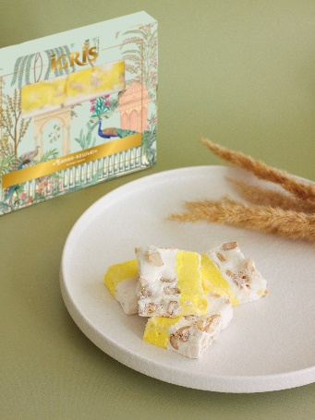 | 169 |  | 0 | 6 месяцев
24 | НОВИНКА! Рахат-лукум ГРАНАТ С ФИСТАШКОЙ | 145 грамм 12/12/2 см | 16 |  |  | 179 |  | 0 | 6 месяцев
25 | НОВИНКА! Рахат-лукум "ФРУКТОВОЕ АССОРТИ" | 145 грамм 12/12/2 см | 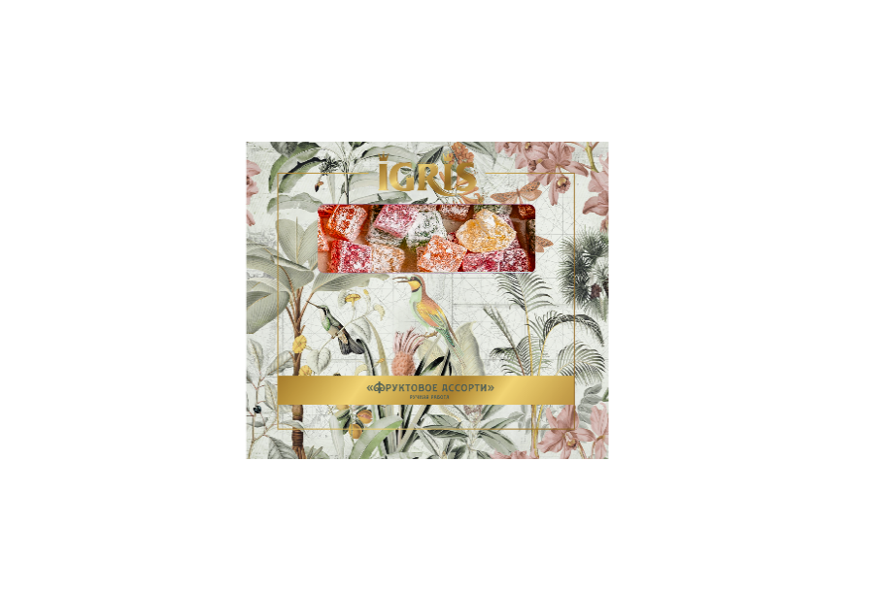 16 |  |  | 99 |  | 0 | 6 месяцев
26 | ХИТ ПРОДАЖ! Рахат-лукум ГРАНАТ-ФУНДУК | 145 грамм 12/12/2 см | 16 |  | 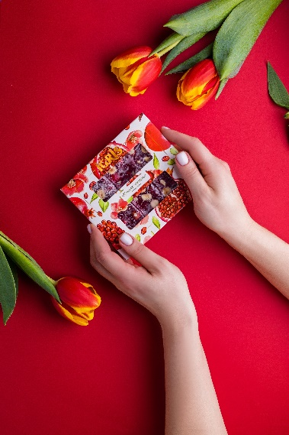 | 159 |  | 0 | 6 месяцев
27 | Рахат-лукум "Клубника в крахмале" | 145 грамм 12/12/2 см | 16 | 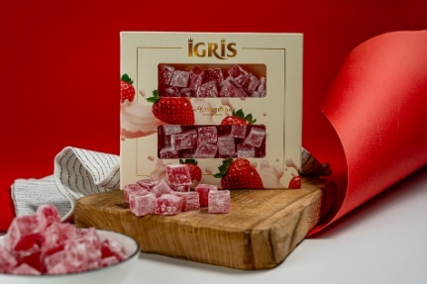 | 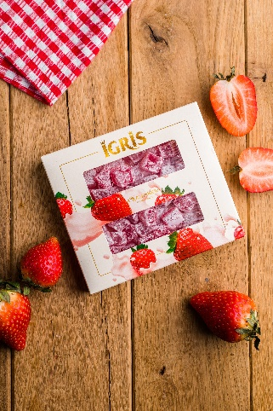 | 109 |  | 0 | 6 месяцев
 | ИТОГО

 |  |  |  |  |  |  |  |  | ыыык3укк

